M_frais_trim_bnpp
 |  |  |  |  | #REF!
 |  |  | Compte de règlement ARKEA | DL02920965
 |  |  | Compte de cantonnement ARKEA | DL02920961
 |  |  | Compte de fonctionnement ARKEA | TE56235696

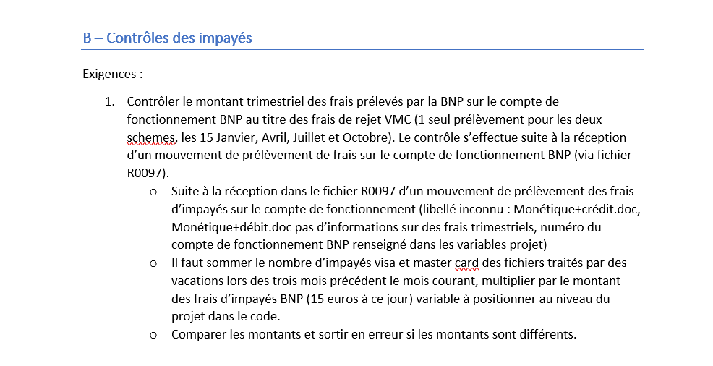
NOM DU CONTRÔLE | OBJET DU CONTRÔLE | HEURE D'EXECUTION | ETAPES | FLUX | SELECT | WHERE | champs HBASE | where HBASE
M |  |  | Etape 1 : suite à la détection d'un mouvement de type frais d'impayé dans le fichier R0097 | Flux R0097 | ETAPE 1.mouvement-numero-compte = CfonB12004.numeroCompte ETAPE 1.mouvement-date-comptable = CfonB12004.dateComptabilisationOperation ETAPE 1.mouvement-numero-ecriture = CfonB12004.numeroEcriture ETAPE 1.mouvement-montant = CfonB12004.montantMouvement ETAPE 1.mouvement-libelle = CfonB12004.libelle | Sur le compte de focntionnement BNPP avec un trLabel contains FACTURATION OF !!!!!!!(à affiner car pas trouvé le libellé exact dans les docs BNPP!!!!!!!) CfonB12004.libelle contains IMPAYES CfonB12004.numeroCompte=NO_CPT_FONCTIONNEMENT_BNPP
M |  |  | Etape 2 : récupérer l'identifiant des vacations reglement impayes Visa et Master Card du trimestre précédent la business date (=ETAPE 1.date-comptable) | VACATIONS | vacations.corrId vacations.timestamp vacations.scheme vacations.filVal |  | corrId timestamp scheme filVal | startrow 1 er jour du trimestre précédent stoprow dernier jour du dernier mois du trimestre précédent AND vacTyp="vacation-reglement-impayes" AND scheme IN (VI, MC)
 |  |  | Etape 3 : récupérer le nombre d'impayés dans les cre impayés traités par les vacations de l'étape 2 et calculer le montant des frais d'impayés du trimestre précédent en multipliant le nomrbe par le montant des frais d'impayés BNP | CREMBA agrégat par fichier | sommeMontantFraisImpayesBNPP=somme(nbtrimpvi + nbtrimpmc)*montant_frais_impaye_bnpp | Etape 2.filVal=CREMBA_AGREGAT.filVal | nbtrimpvi nbtrimpmc
 |  |  | Etape 4 : Contrôler mes montants |  | Si Etape 3.Montant_frais_impayes_bnp_trimestre=Etape 1.montant Alors contrôle OK Sinon contrôle KO

 |  |  | champ JSON | mapping | Type | Exemple
 |  |  | source | CASHOUT | {"type": "keyword"},
 |  |  | uid | CASHOUT_M_business date_sysdate au format YYYY-MM-dd | {"type": "keyword"},
 |  |  | timestamp | business date | {"type": "date", "format":"date_time_no_millis"},
 |  | 2021-01-04 | timestamp-execution | sysdate | {"type": "date", "format":"date_time_no_millis"}
 |  |  | jourCashOut | sysdate | {"type": "date", "format":"yyyy-MM-dd"},
 |  |  | name | M | {"type": "keyword"},
 |  |  | controle | ETAPE 4.resultat | {"type": "keyword"}, | true/false
 |  |  | partenaire | BNPP | {"type": "keyword"},
 |  |  | typeControle | Contrôle des frais trimestriels d'impayés | {"type": "keyword"},
 |  |  | scheme | VMC | {"type": "keyword"},
 |  |  | trimestre | trimestre des frais, trimestre précédant Etape 1.trBkDt | {"type": "keyword"},
 |  |  | montant-trimestriel-frais | Etape 3.sommeMontantFraisImpayesBNPP | {"type": "float"},
 |  |  | montant-trimestriel-frais-vi | somme(nbtrimpvi)*montant_frais_impaye_bnpp | {"type": "float"},
 |  |  | montant-trimestriel-frais-mc | somme(nbtrimpmc)*montant_frais_impaye_bnp | {"type": "float"},
 |  | 2021-02-24 | nb-impayes-trimestriel-vi | somme(ETAPE 3.nbtrimpvi) | {"type": "float"},
 |  | 2021-02-24 | nb-impayes-trimestriel-mc | somme(ETAPE 3.nbtrimpmc) | {"type": "float"},
 |  |  | montant-prelevement-frais-impaye-bnpp | ETAPE 1.mouvement-montant | {"type": "float"},
 |  |  | mouvement-date-comptable | ETAPE 1.mouvement-numero-ecriture | {"type": "keyword"},
 |  |  | mouvement-numero-ecriture | ETAPE 1.mouvement-numero-ecriture | {"type": "keyword"},
 |  |  | mouvement-libelle | ETAPE 1.mouvement-libelle | {"type": "keyword"},
 |  |  | listeFichier
 |  |  | nomFichier | Etape 2.filVal | {"type": "keyword"},
 |  |  | impayes-vi-nb | nbtrimpvi | {"type": "float"},
 |  |  | impayes-vi-frais | nbtrimpvi*montant_frais_impaye_bnpp | {"type": "float"},
 |  |  | impayes-mc-nb | nbtrimpmc | {"type": "float"},
 |  |  | impayes-mc-frais | nbtrimpmc*montant_frais_impaye_bnp | {"type": "float"},
 |  |  | vacation-impayes-date | Etape 2.timestamp | {"type": "date", "format":"date_time_no_millis"},
 |  |  | vacation-impayes-id | Etape 2.corrId | {"type": "keyword"},
 |  | 2021-03-03 | cle-controle | =uid | {"type": "keyword"},

 |  |  |  |  |  | refimpaye1|refImpaye2
 |  |  |  |  |  | 2

